关系图
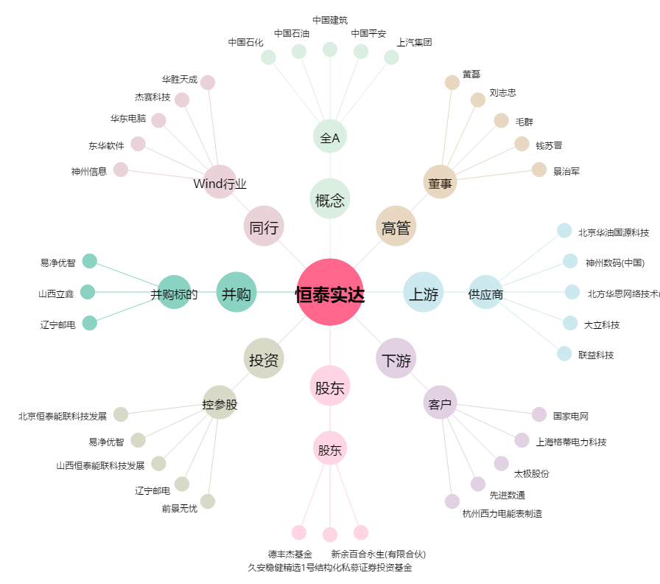
恒泰实达[300513.SZ] - 关系概览图

